Worksheet
 |  |  |  |  | 8 (812) 565 05 34 |  |  | sales@miniworks.ru
 |  |  |  |  | Элиста |  |  | отдел продаж
 |  |  | Адрес |  |  |  |  | Режим работы
 |  |  | Элиста |  |  |  |  | Пн – Пт: с 8:00 до 18:00
60-60ПЧС
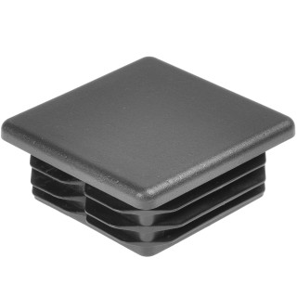 |  | 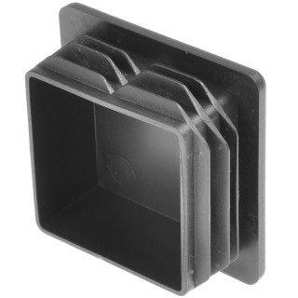 |  | 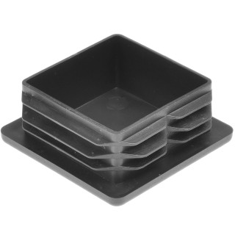 |  | 
Артикул |  | Цвет |  | от 10000 | от 5000 | от 1000 | от 500 | от 100 | розница | Наличие на 28.07.2026
60-60ПЧС |  | черный |  | 10.90р. | 11.70р. | 12.40р. | 13.20р. | 14.50р. | 17.00р. | 58171
60-60ПБС |  | белый |  | 13.08р. | 14.04р. | 14.88р. | 15.84р. | 17.40р. | 20.40р. | 22367
60-60ПСС |  | серый |  | 13.08р. | 14.04р. | 14.88р. | 15.84р. | 17.40р. | 20.40р. | 13169
60-60ПЗС |  | зеленый |  | 13.08р. | 14.04р. | 14.88р. | 15.84р. | 17.40р. | 20.40р. | 1807
60-60ПКЧС |  | коричневый |  | 13.08р. | 14.04р. | 14.88р. | 15.84р. | 17.40р. | 20.40р. | 3234
60-60ПКС |  | красный |  | 13.08р. | 14.04р. | 14.88р. | 15.84р. | 17.40р. | 20.40р. | 907
60-60ПСНС |  | синий |  | 13.08р. | 14.04р. | 14.88р. | 15.84р. | 17.40р. | 20.40р. | 314
60-60ПЖС |  | желтый |  | 13.08р. | 14.04р. | 14.88р. | 15.84р. | 17.40р. | 20.40р. | 1163
 | Все цены указаны в рублях и включают в себя НДС. Все цены указаны при условии 100% предоплаты и действительны в течение 5 дней. Все цены указаны при условии самовывоза продукции со склада в г. Элиста (для иногородних клиентов доставка до склада ТК в г. Элиста бесплатна). Все цены указаны за стандартный цвет для каждого вида изделия (изменение цвета на любой из предлагаемой палитры +20% к стоимости, изменение цвета на любой по системе RAL +50% к стоимости). О возможных сроках поставки заказного товара, необходимо уточнять заранее

